様式1-3(記入例)
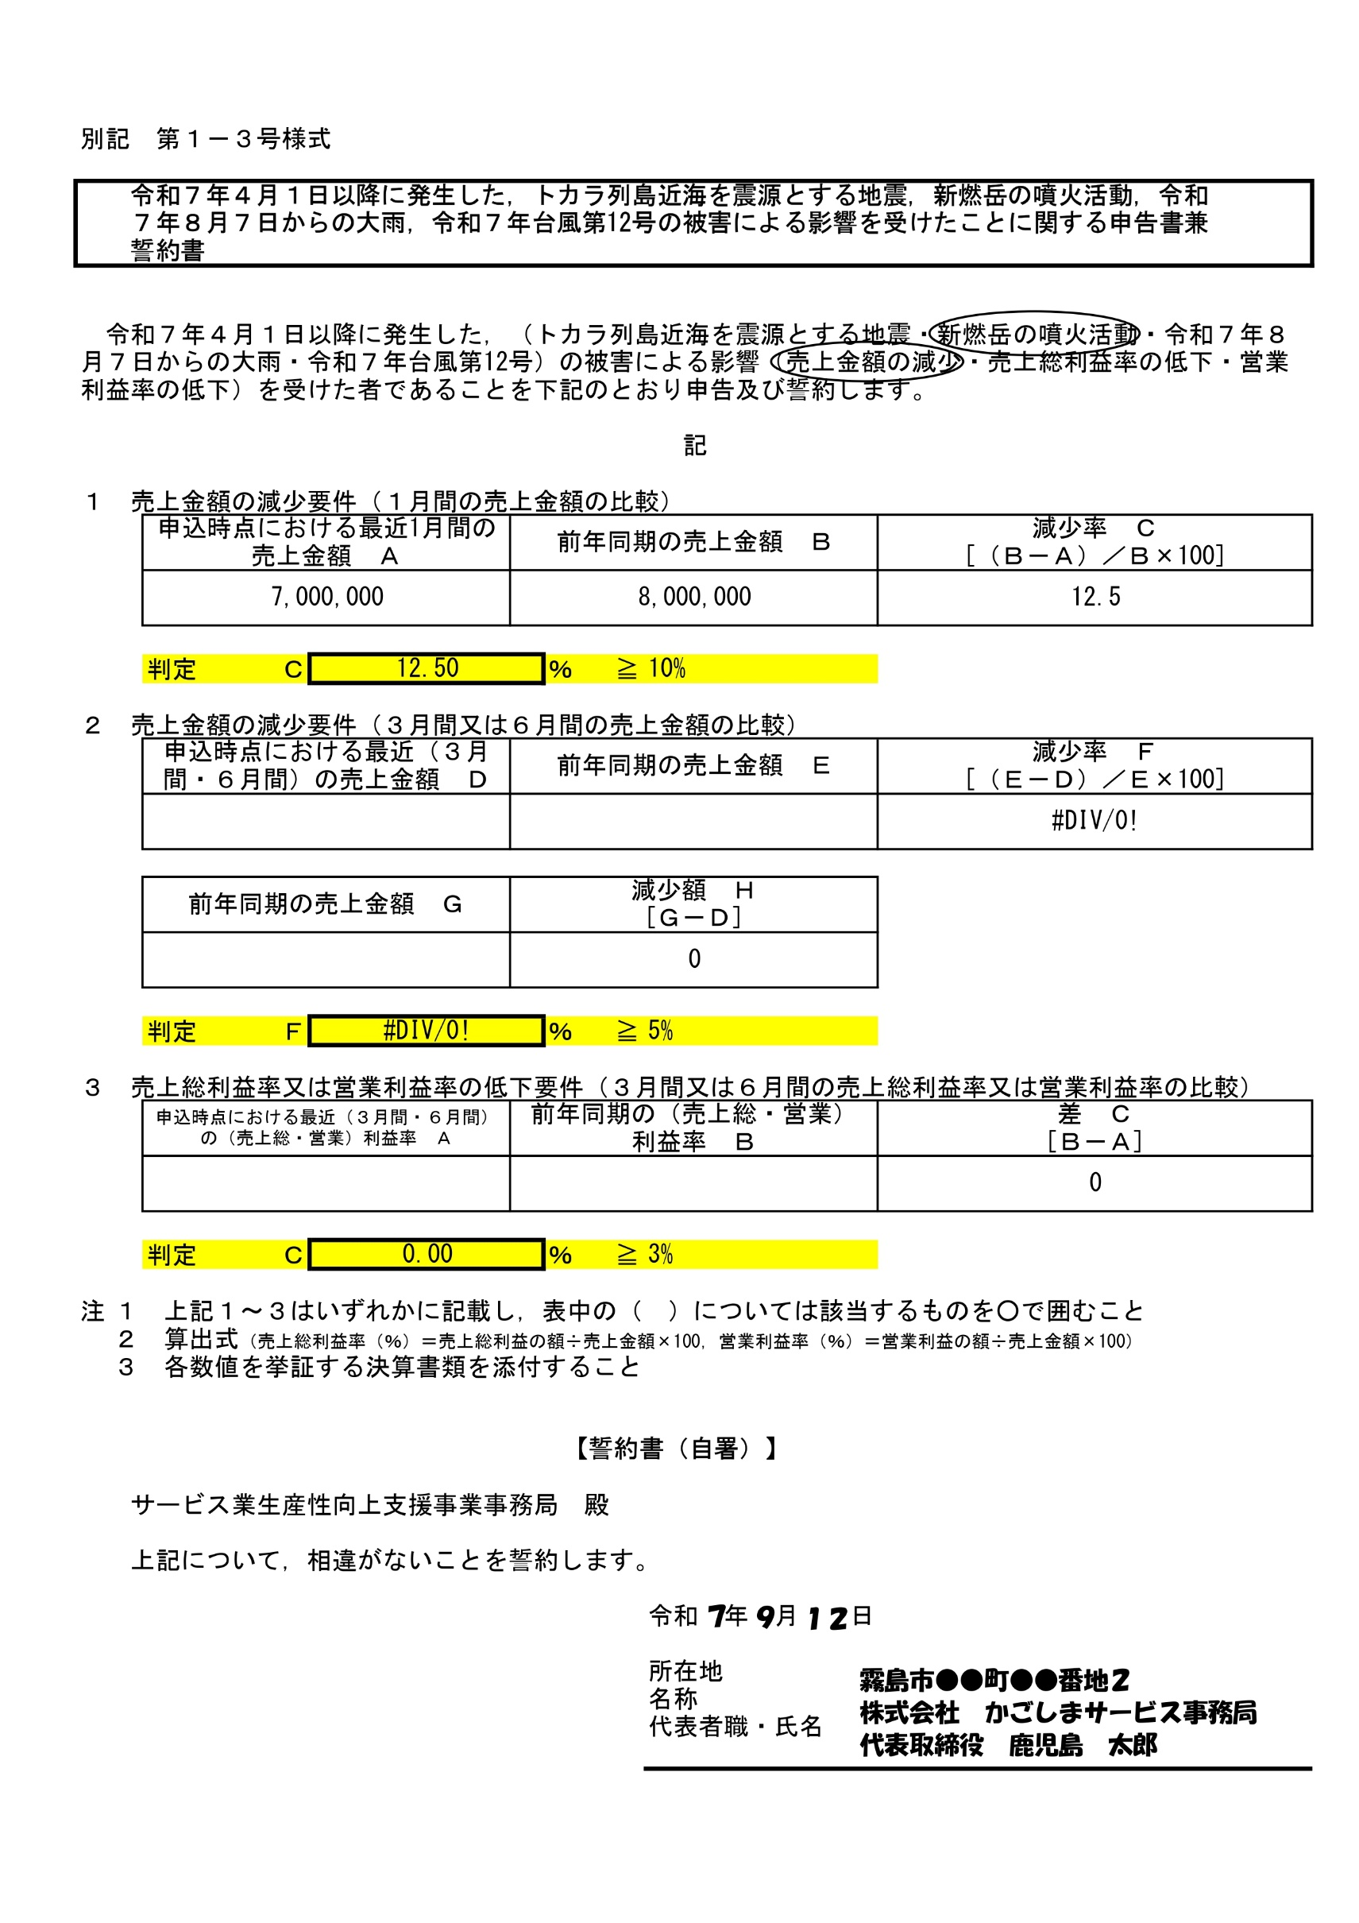

1〜3のいずれかに該当するところに，ご記入ください

手書きで記入してください

16

